画面イメージ 登録
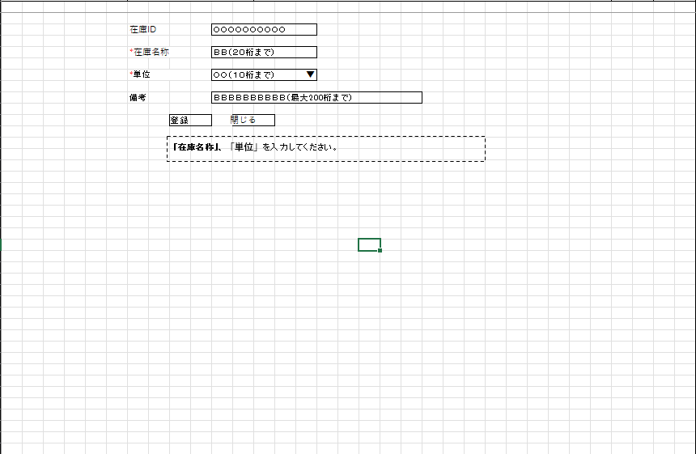
詳細設計書 | 論理名称 | K001 | システムID | KS | 改訂日 | 2023-05-01
 | 物理名称 | 在庫登録更新画面 | システム名称 | 在庫管理システム | 改訂者 | 張卓群

画面イメージ

画面イメージ 更新
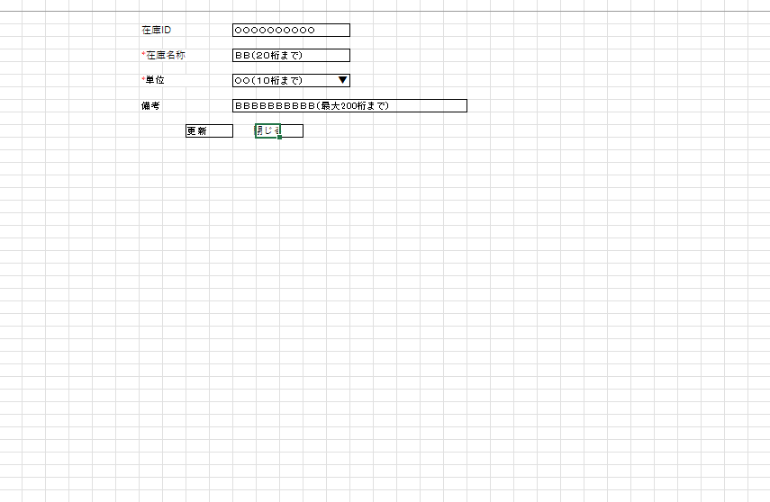
詳細設計書 | 論理名称 | K001 | システムID | KS | 改訂日 | 2023-05-01
 | 物理名称 | 在庫登録更新画面 | システム名称 | 在庫管理システム | 改訂者 | 張卓群

画面イメージ

IO関連
詳細設計書 |  | 論理名称 |  |  |  |  | システムID | KS |  |  | 改訂日 | 2023-05-01
 |  | 物理名称 |  | 在庫登録更新画面 |  |  | システム名称 | 在庫管理システム |  |  | 改訂者 | 張卓群

I/O関連図

在庫情報一覧
ログイン
在庫情報登録
 |  |  |  |  |  |  |  |  | 追加ボタン
 |  |  |  | ログインボタン

 |  |  |  |  |  |  |  |  | 閉じるボタン

 |  |  |  |  |  |  |  |  |  | 編集ボタン
在庫情報更新

 |  |  |  |  |  |  |  |  |  | 閉じるボタン

パラメータ一覧
No | 論理名称 |  | 物理名称 |  | I/O | 備考
1 | 在庫情報 |  | t_stock |  | I
2
3
4
5
6
7
8
9
テーブル一覧
No | 論理名称 |  | 物理名称 |  | I/O | 備考
1 | 在庫情報 |  | t_stock |  | I/O
2 | コードマスタ |  | m_code |  | I
3
4
5
6
7
8
9
ファイル一覧
No | 論理名称 |  | 物理名称 |  | I/O | 備考
1
2
3
4
5
6
7
8
9

画面項目 登録
詳細設計書 |  |  | 論理名称 |  | K001 |  |  | システムID | KS |  | 改訂日 |  | 2023-05-01
 |  |  | 物理名称 |  | 在庫登録更新画面 |  |  | システム名称 | 在庫管理システム |  | 改訂者 |  | 張卓群

画面項目
No | 項目名称 | 分類 |  | 必須 |  | 桁数 | 初期値 | テーブル |  | フィールド |  | 備考
1 | 在庫ID | label |  |  |  | 11 | 自動採番 | 在庫情報 |  | 在庫ID
2 | 在庫名称 | Text |  | 〇 |  | 20 |  | 在庫情報 |  | 在庫名称
3 | 単位 | Text |  | 〇 |  | 10 |  | 在庫情報 |  | 単位ID
4 | 備考 | Text |  |  |  | 200 |  | 在庫情報 |  | 備考
5 | 登録 | Botton |  |  |  |  |  | 在庫情報 |  | 登録
6 | 閉じる | Botton |  |  |  |  |  | 在庫情報 |  | 閉じる
7
8
9
10
11
12
13
作成、更新についての情報を格納しません
14
15
16
17
18
19
20
21
22
23
24
25
26
27
28
29
30
31
32
33
34
35
36
37
38
39
40
41
42
43
44
45
46
47
48
49

画面項目 更新
詳細設計書 |  |  | 論理名称 |  | K001 |  |  | システムID | KS |  | 改訂日 |  | 2023-05-01
 |  |  | 物理名称 |  | 在庫登録更新画面 |  |  | システム名称 | 在庫管理システム |  | 改訂者 |  | 張卓群

画面項目
No | 項目名称 | 分類 |  | 必須 |  | 桁数 | 初期値 | テーブル |  | フィールド |  | 備考
1 | 在庫ID | label |  |  |  | 11 | 自動採番 | 在庫情報 |  | 在庫ID
2 | 在庫名称 | Text |  | 〇 |  | 20 |  | 在庫情報 |  | 在庫名称
3 | 単位 | Text |  | 〇 |  | 10 |  | 在庫情報 |  | 単位
4 | 備考 | Text |  |  |  | 200 |  | 在庫情報 |  | 備考
5 | 更新 | Botton |  |  |  |  |  | 在庫情報 |  | 登録
6 | 閉じる | Botton |  |  |  |  |  | 在庫情報 |  | 閉じる
7
8
9
10
11
12
13
14
作成、更新についての情報を格納しません
15
16
17
18
19
20
21
22
23
24
25
26
27
28
29
30
31
32
33
34
35
36
37
38
39
40
41
42
43
44
45
46
47
48
49

イベント処理
詳細設計書 |  |  |  |  |  |  |  | 画面ID |  |  | K001 |  |  | システムID | KS | 改訂日 | 2023-05-01
 |  |  |  |  |  |  |  | 画面名称 |  |  | 勤怠実績一覧 |  |  | システム名称 | 勤怠管理システム | 改訂者 | 張卓群

1.初期表示処理

 | 1.1.画面制御

なしは書かなくてもいい
 |  | 1.1.1.活性化制御
 |  |  |  | なし
 |  |  |  | No | 項目名 |  |  |  |  | 活性化
 |  |  |  | 1 | 登録 |  |  |  |  | 活性
 |  |  |  | 2 | 更新 |  |  |  |  | 活性
 |  |  |  | 3 | 閉じる |  |  |  |  | 活性

 | 1.2.在庫情報一覧取得

 |  |  | 抽出項目
 |  |  |  | 在庫商品ID
 |  |  |  | 在庫商品名称
 |  |  |  | 単位ID
 |  |  |  | 在庫数量

 |  |  | テーブル
 |  |  |  | 在庫情報 |  |  | t_stock

int型は””不要
 |  |  | 抽出条件
 |  |  |  | 在庫商品id |  | = |  | 入力引数. |  |  |  | AND
 |  |  |  | 削除フラグ |  | = |  | '0'

 |  |  | 集約条件
 |  |  |  | なし

 |  |  | ソート順
 |  |  |  | なし

 | 1.3.エラーチェック

数字可能？
 |  |  | エラーチェック
 |  |  | 登録ボタン押下時、在庫商品名称 or 単位がNULL値だった場合エラー表示
 |  |  | 更新ボタン押下時、在庫商品名称 or 単位がNULL値だった場合エラー表示

2.登録ボタンクリック処理

 | 2.1「登録」ボタン押下時、在庫情報一覧画面へ遷移

 |  | 登録テーブル
 |  |  | 在庫情報 |  |  | t_stock

 |  | 登録項目
 |  |  | ID |  |  | ← |  |  | 画面のID
 |  |  | 在庫商品ID |  |  | ← |  |  | 画面入力の在庫商品ID
 |  |  | 在庫商品名称 |  |  | ← |  |  | 画面入力の在庫商品名称
 |  |  | 単位ID |  |  | ← |  |  | 画面入力の単位ID
 |  |  | 在庫数量 |  |  | ← |  |  | 画面入力の在庫数量
 |  |  | 備考 |  |  | ← |  |  | 画面入力の備考
 |  |  | 削除フラグ |  |  | ← |  |  | 画面入力の削除フラグ
 |  |  | 作成日時 |  |  | ← |  |  | 画面入力の作成日時
 |  |  | 作成者 |  |  | ← |  |  | 画面入力の作成者
 |  |  | 更新日時 |  |  | ← |  |  | 画面入力の更新日時
 |  |  | 更新者 |  |  | ← |  |  | 画面入力の更新者

3.更新ボタンクリック処理

 | 3.1「更新」ボタン押下時、在庫情報一覧画面へ遷移

 |  |  | 更新テーブル
 |  |  |  | 在庫情報 |  |  | t_stock

 |  |  | 更新項目
 |  |  |  | ID |  |  | ← |  |  | そのまま |  |  | ※変更不可
 |  |  |  | 在庫商品ID |  |  | ← |  |  | 画面入力の在庫商品ID
 |  |  |  | 在庫商品名称 |  |  | ← |  |  | 画面入力の在庫商品名称
 |  |  |  | 単位ID |  |  | ← |  |  | 画面入力の単位ID
 |  |  |  | 在庫数量 |  |  | ← |  |  | 画面入力の在庫数量
 |  |  |  | 備考 |  |  | ← |  |  | 画面入力の備考
 |  |  |  | 削除フラグ |  |  | ← |  |  | 画面入力の削除フラグ
 |  |  |  | 作成日時 |  |  | ← |  |  | 画面入力の作成日時
 |  |  |  | 作成者 |  |  | ← |  |  | 画面入力の作成者
 |  |  |  | 更新日時 |  |  | ← |  |  | 画面入力の更新日時
 |  |  |  | 更新者 |  |  | ← |  |  | 画面入力の更新者

4.閉じるボタンクリック処理

 | 4.1「閉じる」ボタン押時、在庫情報一覧画面へ遷移

